상품제안서
송월 카운테스마라 스티치 헤링본 전사40 160g | 상품코드: S38422

 |  |  |  |  |  |  | 02-713-8555 | www.synergygift.co.kr
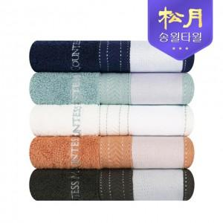

【상세/제작정보】

【인쇄/포장옵션】 | 풀칼라 / 포장지포장

【공급단가】 | 수량 | 50~ | 100~ | 500~ | 1,000~ | 2,000~
*VAT별도 | 단가 | 5,810원 | 5,720원 | 5,580원 | 5,360원 | 5,140원

【상품 URL】 | https://www.synergygift.co.kr:443/src/goods_detail.php?gdno=38422

